Hoja1
- | Símbolo | Valores | Unidades |  | Motor 2212/929KV
Altura | h | 2500 | m | (2000 -- 2500) | Corriente de carga | 9.5 A
Densidad | ρ | 0.983 | Kg/m^3 |  | Tracción | 642 g
Temperatura | T | 22 | °C |  | Potencia | 105 W
Constante de Reynolds | R | 134000 |  |  | Eficiencia | 6.1 g/W
Tracción | T | 6.2916 | N |  | Peso | 50 gramos
Radio Pala | R | 0.127 | m |  | Hélice | 1045
V. Ascenso | Vc | 221.4723459 | m/s |  | Tamaño Hélice | 10 in
V. Descenso | Vcd | 110.73617295 | m/s |  | NACA | 2412
Número de Palas | B | 2
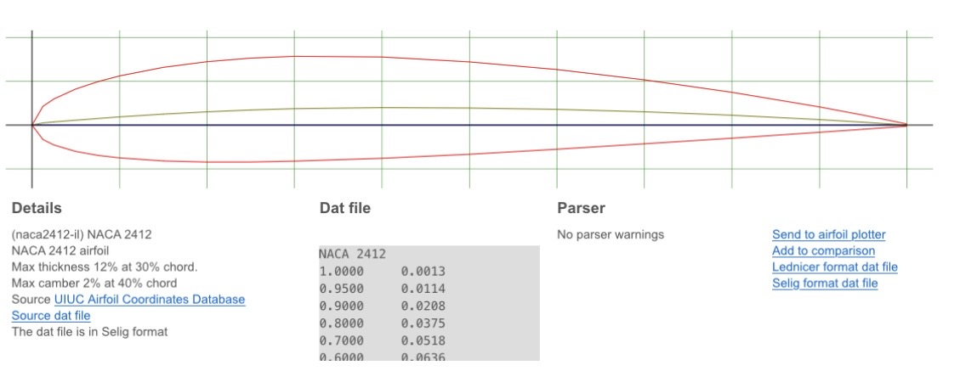
Cuerda | C | 0.0182 | m
Masa | M | 1.3 | kg
Gravedad | G | 9.81 | m/s^2
Diámetro | D | 0.225 | m
Velocidad angular | ω | 1070.22 | Rad/s
CL | CL | 0.01369
Tiempo Ascenso | Ta | 11.288091025 | s
Tiempo Descenso | Td | 22.576182049 | s

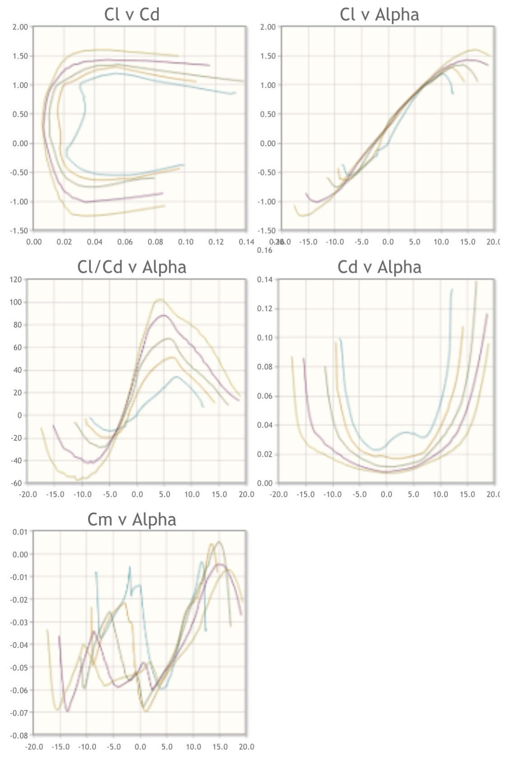
 | Ft | 25.1664
 | Fn | 12.4134
 | W | 12.753
 | a | 9.5487692308

